Sheet1
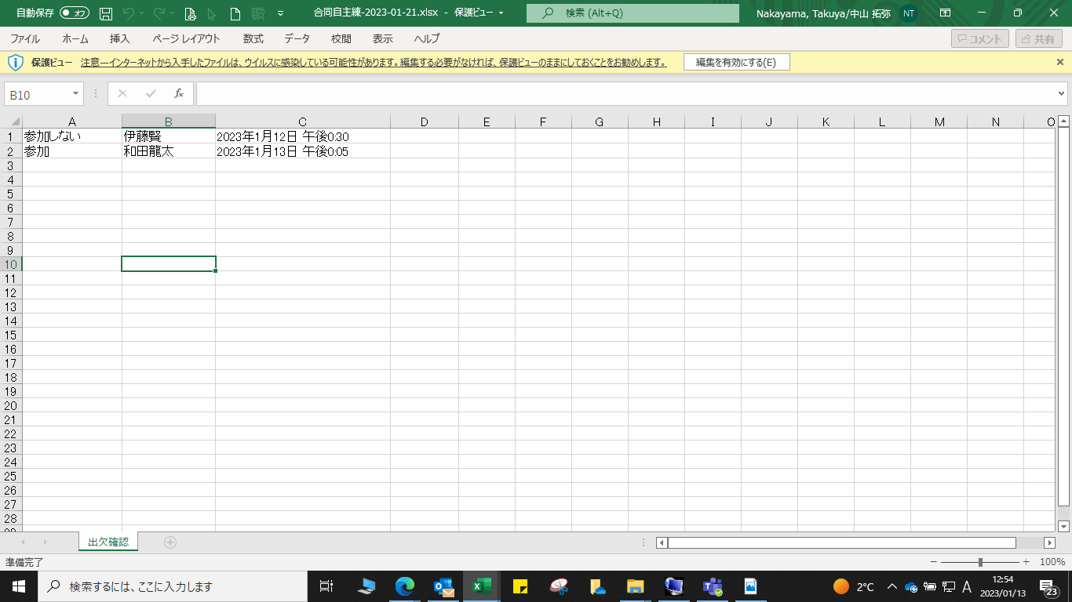
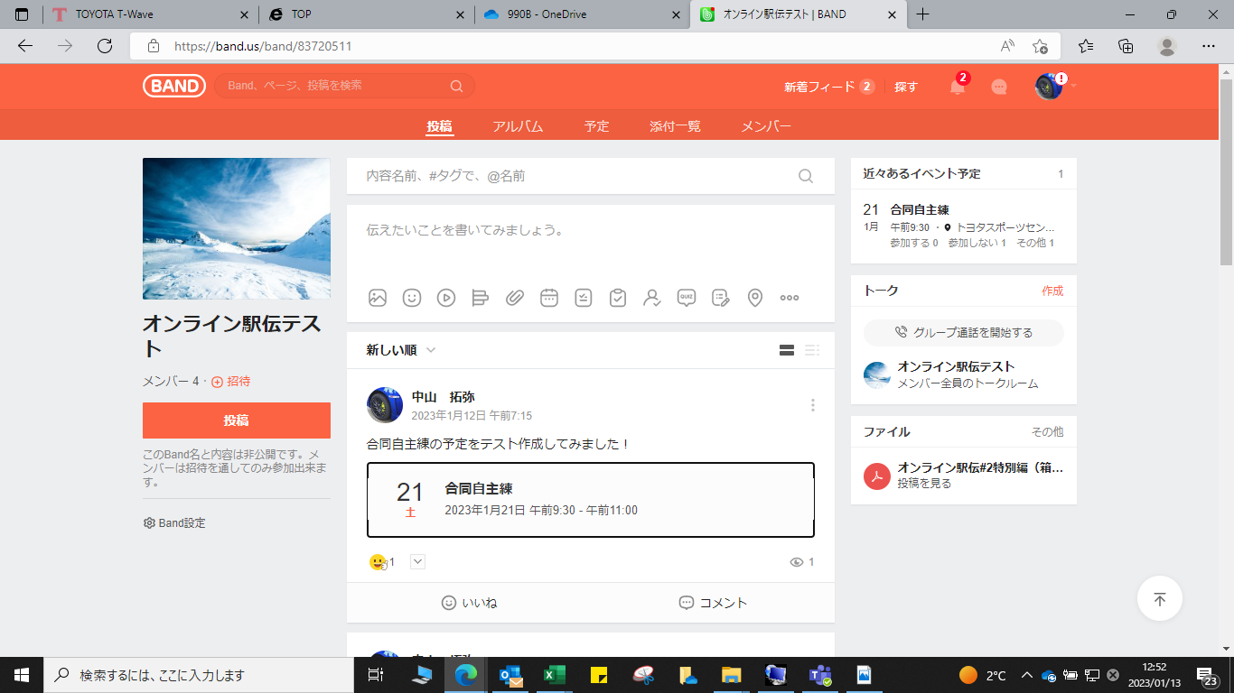

該当する予定をクリック

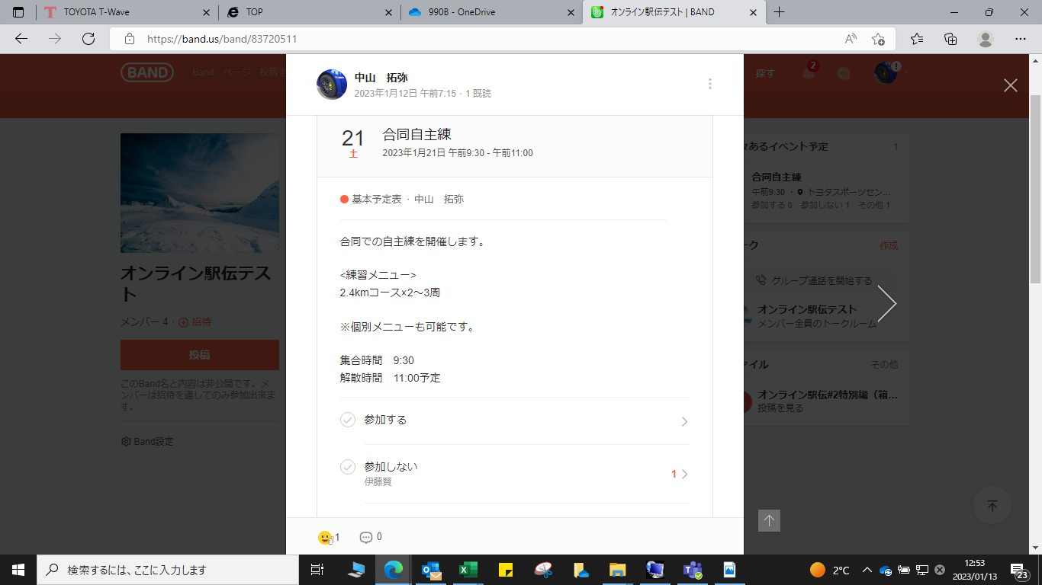

「参加する」の欄にある
「＞」マークをクリック

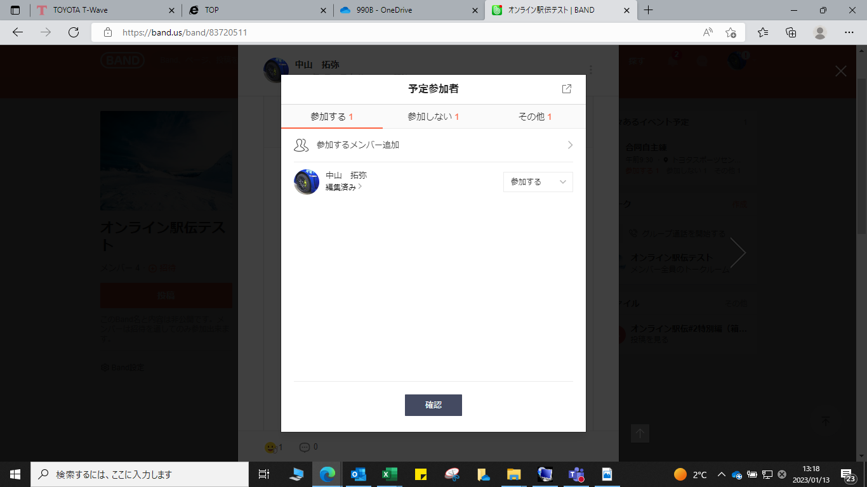
「外部転送」をクリック

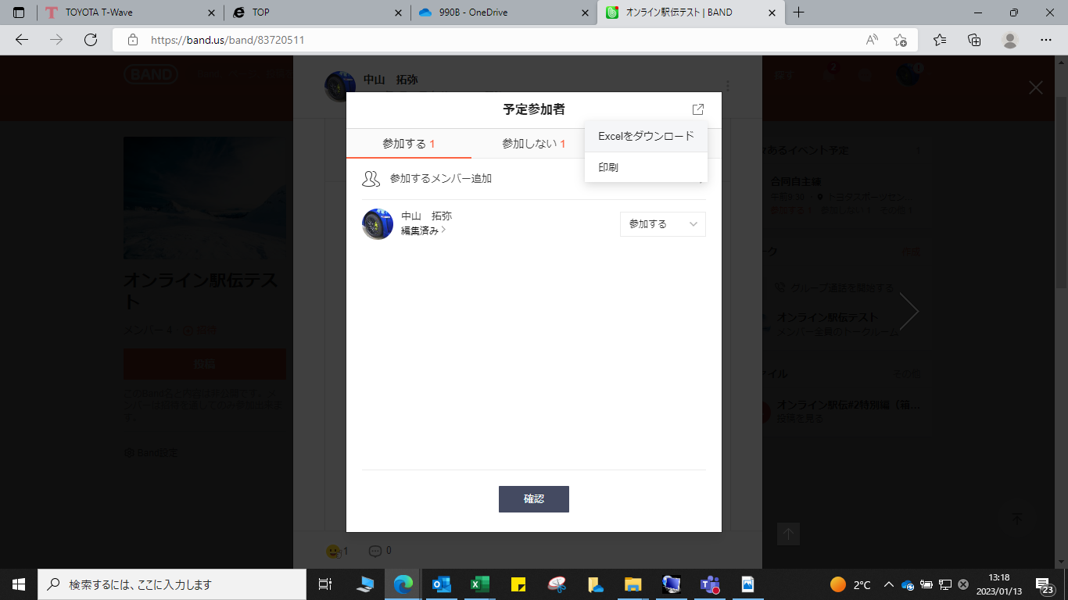
「Excelをダウンロード」を
クリック

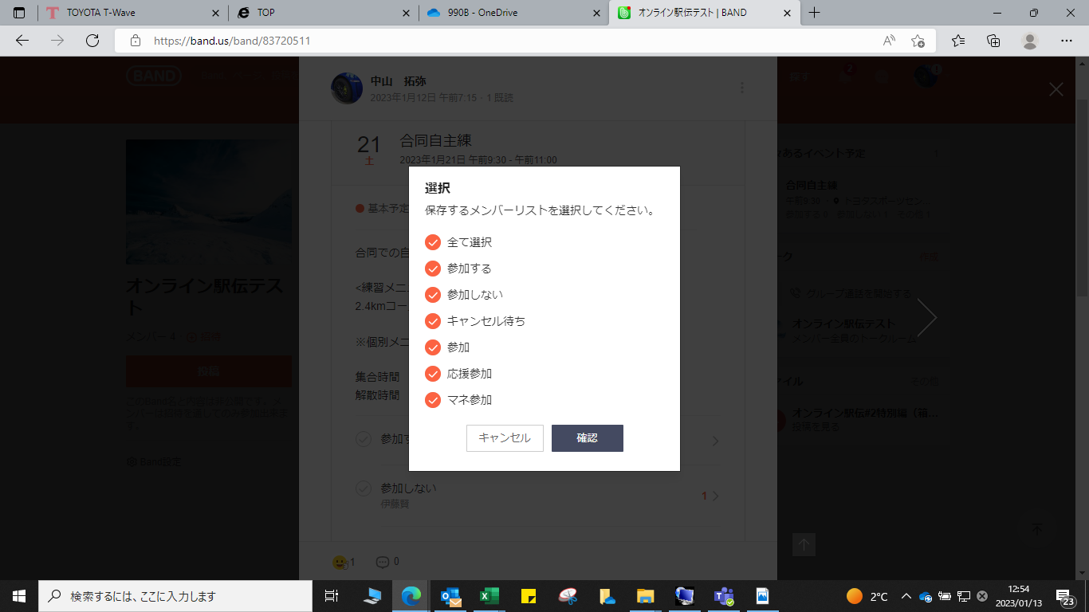

①出力したいデータにレ点を付ける

・
②「確認」をクリック

